Tabelle1
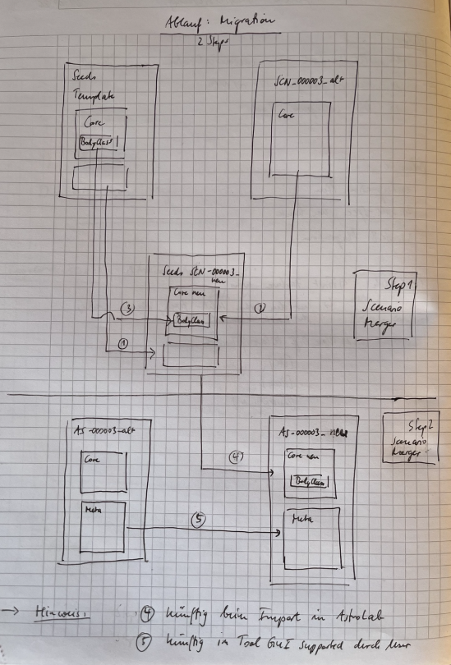
 | SCN_000003.json | SCN_000015.json | SCN_000023.json | SCN_000046.json | SCN_000054.json | SCN_000057.json | SCN_000072.json
Step1: Seeds erzeugen. Checks: Kreise 1 bis 3 Step?
Footer ok?
BodyClass ergänzt
Core vollständig: kenie verlorenen Felder, keine doppelten Felder

 | AS-000003.json | AS-000015.json | AS-000023.json | AS-000046.json | AS-000054.json | AS-000057.json | AS-000072.json
Step2: Experimente erzeugen. Kreise 4 und 5 Seeds korrekt integriert?
Vollständig?
Reihenfolge?
DatasetHeader vollständig vorhanden?
Korrekt am Ende?
Nach Erzeugung: Stichprobe für je ein Sample der ehemaligen TS-A bis -D Testsuites
Step3: Erzeugung der Experimente aus Seeds danach durch AstroLab.
Test über binäre Gleichheit der mit dem ScenarioMerger erzeugten Experimente vs. Experimente von AstroLab aus dem Neuen Seeds.
Step4: Erzeugung der neuen CoreHashes, CatalogNumber, ExperkmentID in AstronoCert.
GoldenSamples: canonalication manuell testen
SHA256 über Web-Interface nachrechnen
Wiederholen für 4 Stichproben s.o
Step5: Löschen der DatasetHeader aus AstronoLab.
Core Hash identisch nach AstronoCert? BeyondCompare

 | Measurement-03.json | Measurement-15.json | Measurement-23.json | Measurement-46.json | Measurement-54.json | Measurement-57.json | Measurement-72.json
Step6: Hinzufügen DatasetHeader in AstronoTruth
Binär identisch mit alten Daten
Step7: binär identisch Prüfung von der Konsole: verwenden wir für den abschließenden Pipeline Test der 144. ich möchte das nicht für alle 144 mit BC machen 😉
Step8: Run == LastRun in AstronoTruth, ebenfalls mit Deinem CompareScript. Fertig.

